ログイン
外部設計書 |  |  |  |  |  | チーム名 |  | たったひとり
 |  |  |  |  |  | 画面名 |  | ログイン |  |  |  | 作成者 | 冨原 祐 |  |  |  | 更新者
 |  |  |  |  |  | システム名 |  | シンプル名刺管理 |  |  |  | 作成日 | 2025-06-01 |  |  |  | 更新日
 |  |  |  |  |  | 備考

 | 画面設計
 |  | ※サンプルでは画像を貼っていますが、Excelの機能で図形を貼り付けても構いません。
 |  |  |  |  |  |  |  |  |  |  |  |  |  |  | スマホ表示
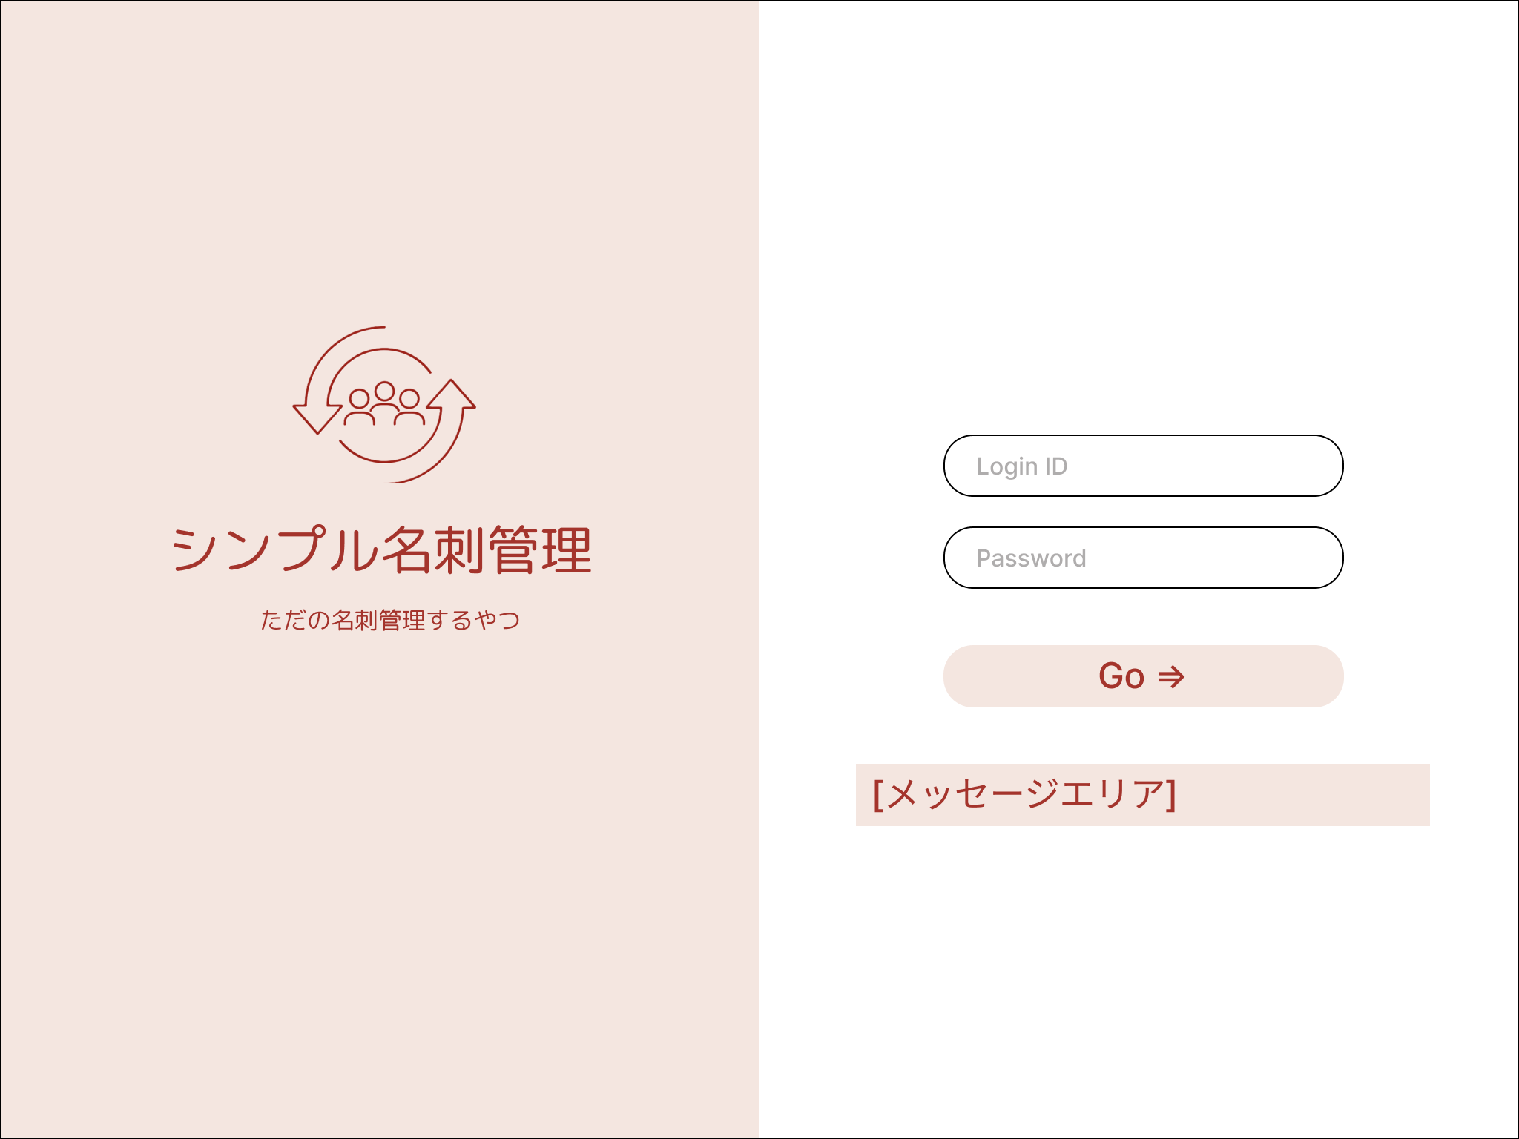
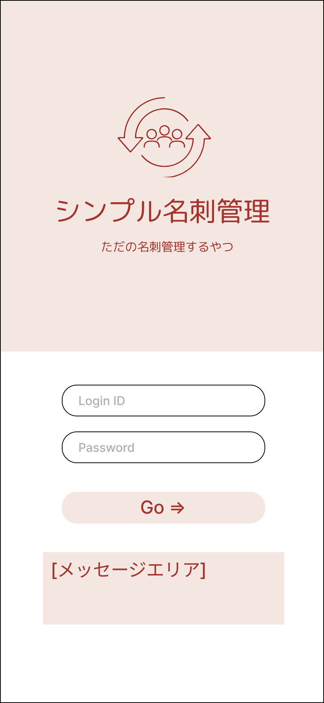

①

②

①
③
②

④
③

④

 | 機能設計
 |  | ページロード

 |  |  | 本画面ではページロード時の処理は無し。
 |  |  | ログイン画面用jspを表示する。

 |  | ③Goボタン押下時

 |  |  | ボタン押下時、以下のエラーチェックを行う。
 |  |  | 1.ログインIDが入力されていない。
 |  |  |  | 「ログインIDを入力してください。」エラーを表示する。
 |  |  | 2.パスワードが入力されていない。
 |  |  |  | 「パスワードを入力してください。」エラーを表示する。

 |  |  | 上記エラーが無い場合、以下のパスワードチェックを行う。
 |  |  | 1.パスワードにシステム上に設定したpepperを付与し、md5ハッシュ化する。
 |  |  | 2.ログインIDとハッシュ化したパスワードを用いてusersテーブルを検索し、1件ヒットするかどうかをチェックする。

 |  |  | 上記チェックにて、1件ヒットした場合は「名刺一覧検索」画面に遷移する。
 |  |  | 1件ヒットでない場合、本画面のメッセージエリアに「ログインIDまたはパスワードに誤りがあります」と表示する。
 |  |  | メッセージエリアは、メッセージが無い場合には背景色も表示しない。

 | 項目定義書

 | No |  | 物理名 |  | 論理名 |  | HTML |  | データ型(Java) | min | max | DBテーブル |  | DBカラム |  | 備考
 |  | 1 | loginId |  | ログインID |  | button |  | String |  |  | users |  | user_id
 |  | 2 | password |  | パスワード |  | button |  | String |  |  | users |  | password
 |  | 3 | loginButton |  | ログインボタン |  | div
 |  | 4 | message |  | メッセージエリア |  | div |  | String |  |  |  |  |  |  | 初期表示時は非表示。
 |  | 5
 |  | 6
 |  | 7
 |  | 8
 |  | 9
 |  | 10
 |  | 11
 |  | 12
 |  | 13
 |  | 14
 |  | 15
 |  | 16
 |  | 17
 |  | 18
 |  | 19
 |  | 20
 |  | 21
 |  | 22
 |  | 23
 |  | 24
 |  | 25
 |  | 26
 |  | 27
 |  | 28
 |  | 29
 |  | 30

名刺一覧検索
外部設計書 |  |  |  |  | チーム名 |  | たったひとり
 |  |  |  |  | 画面名 |  | ログイン |  |  |  | 作成者 | 冨原 祐 |  |  |  | 更新者
 |  |  |  |  | システム名 |  | シンプル名刺管理 |  |  |  | 作成日 | 2025-06-01 |  |  |  | 更新日
 |  |  |  |  | 備考

 | 画面設計

⑥
 |  |  |  |  |  |  |  |  |  |  |  |  |  | スマホ表示
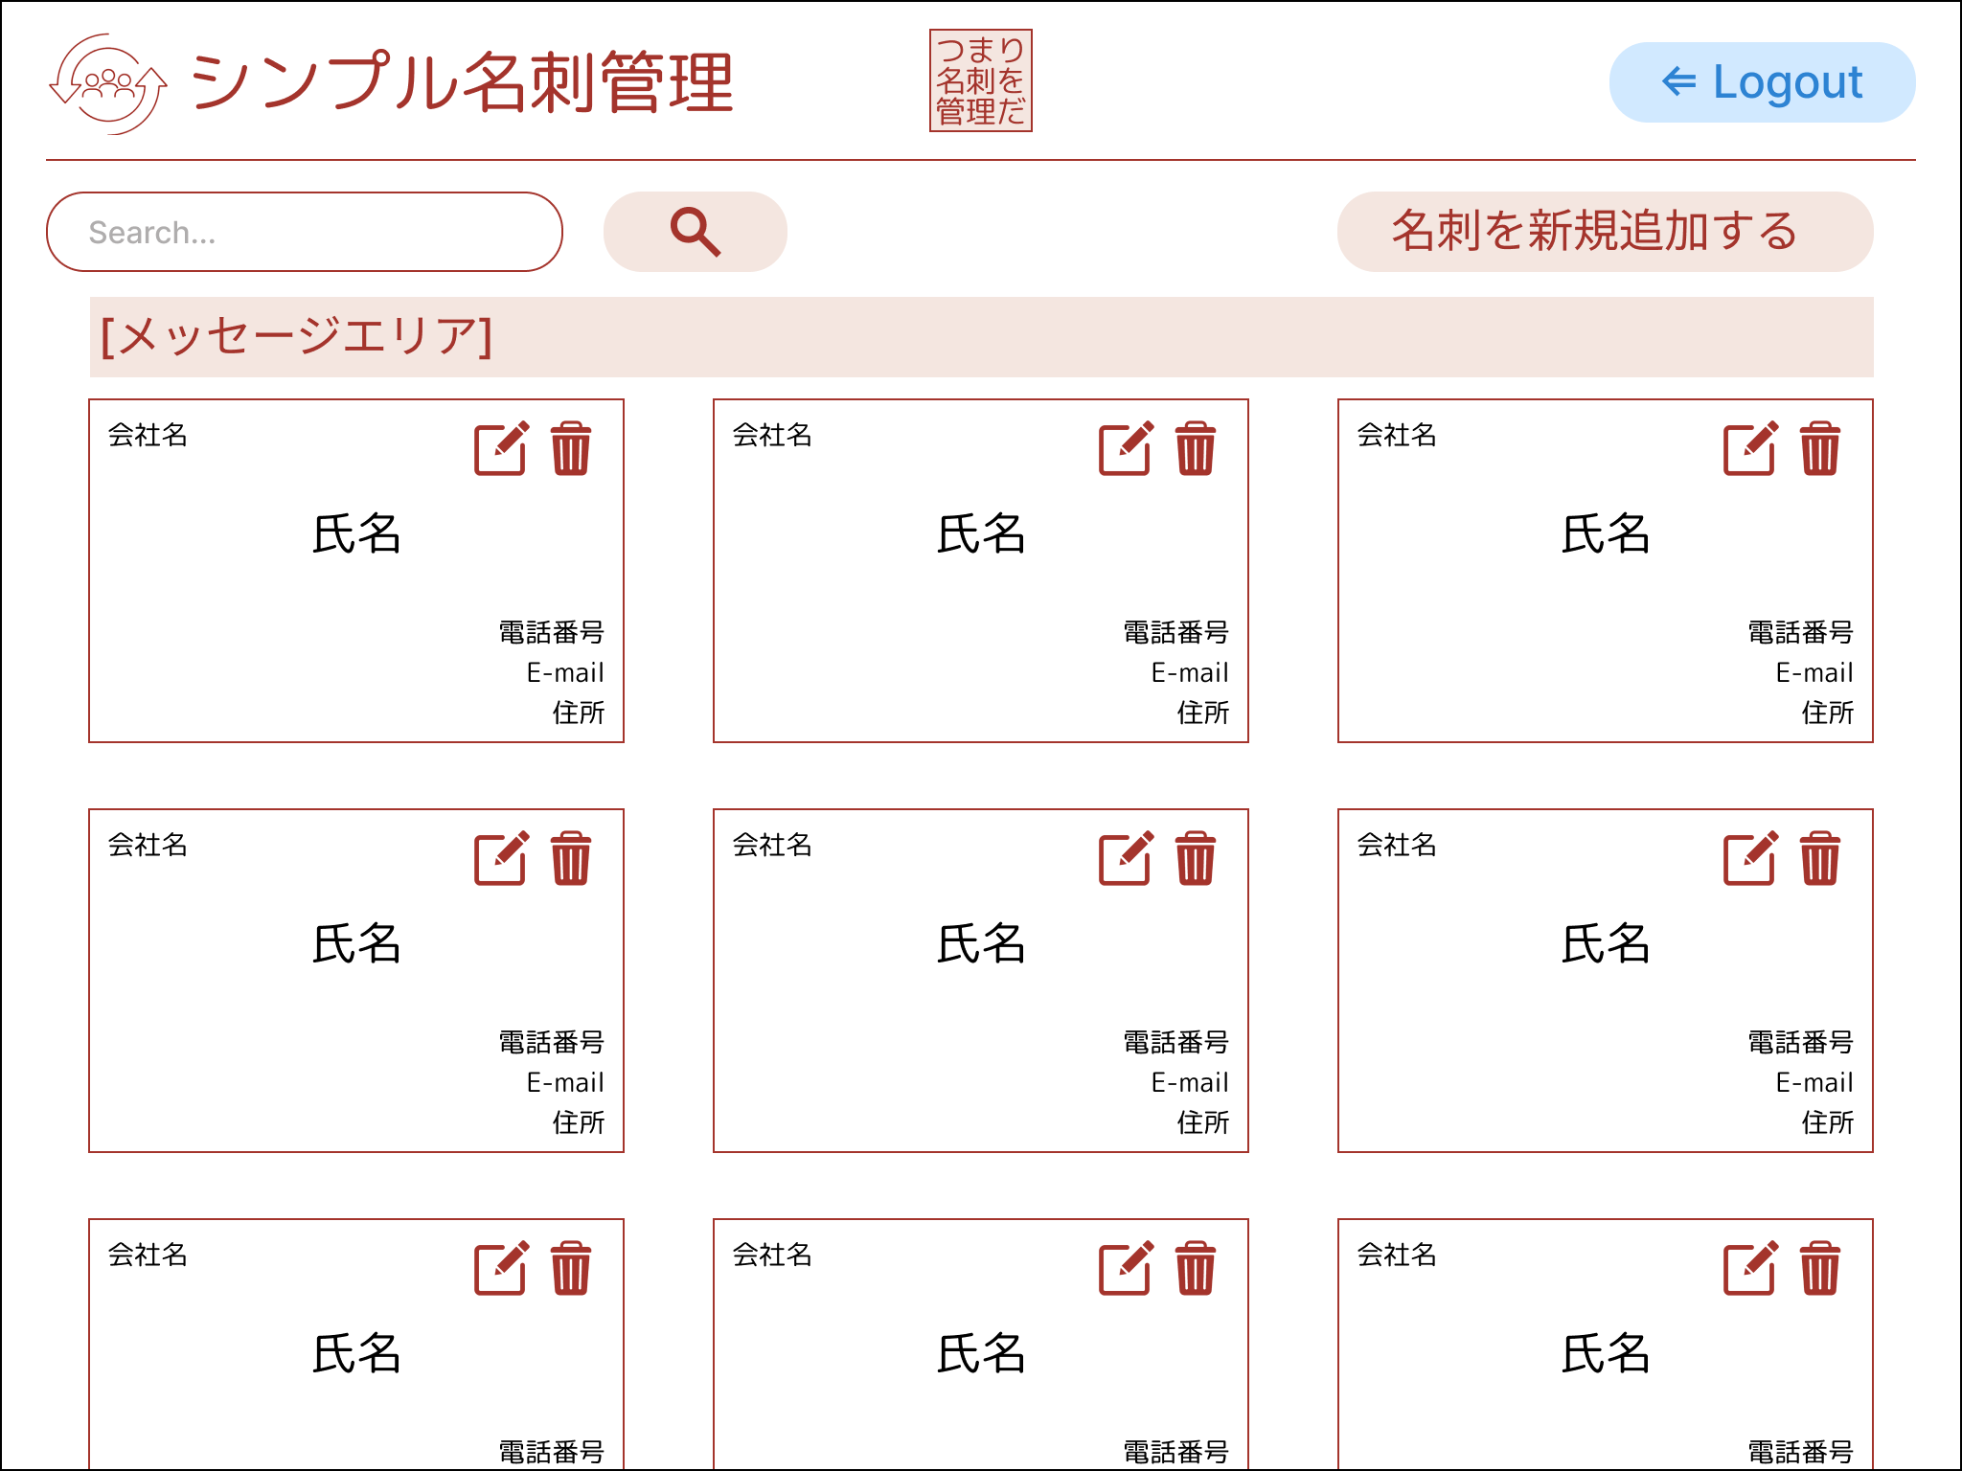
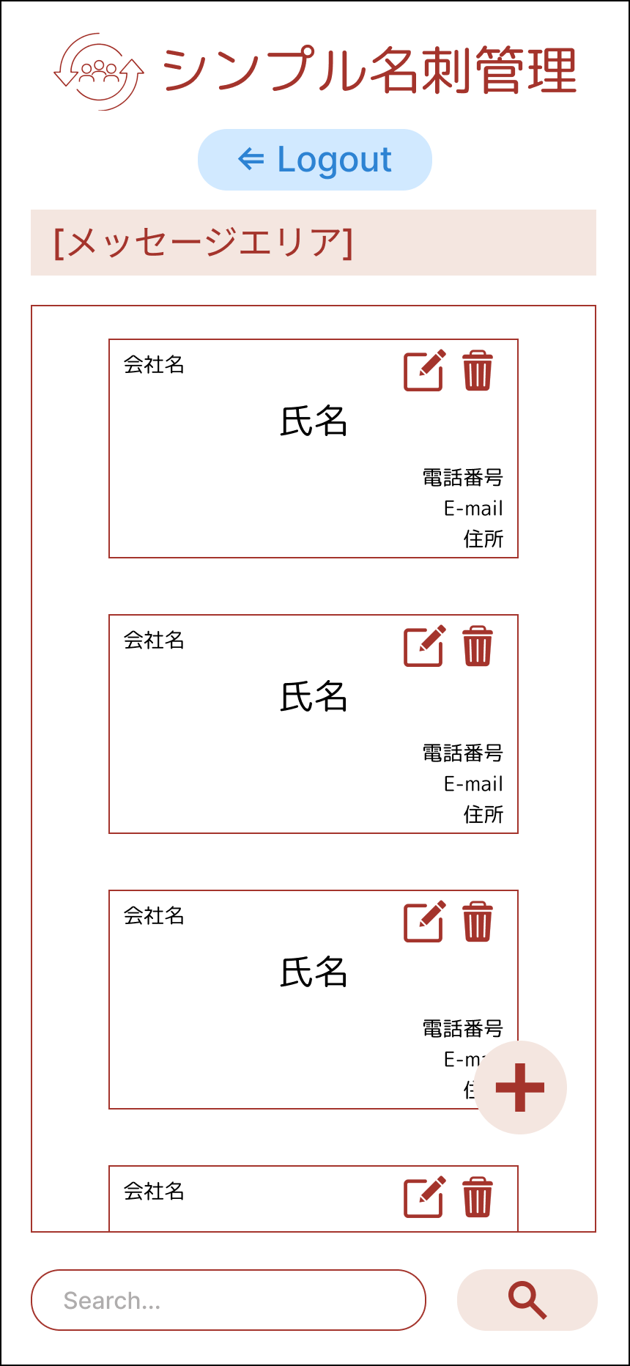
①
②
③

④

⑤

③

⑤の詳細
⑦
 | 画面設計
⑥
①
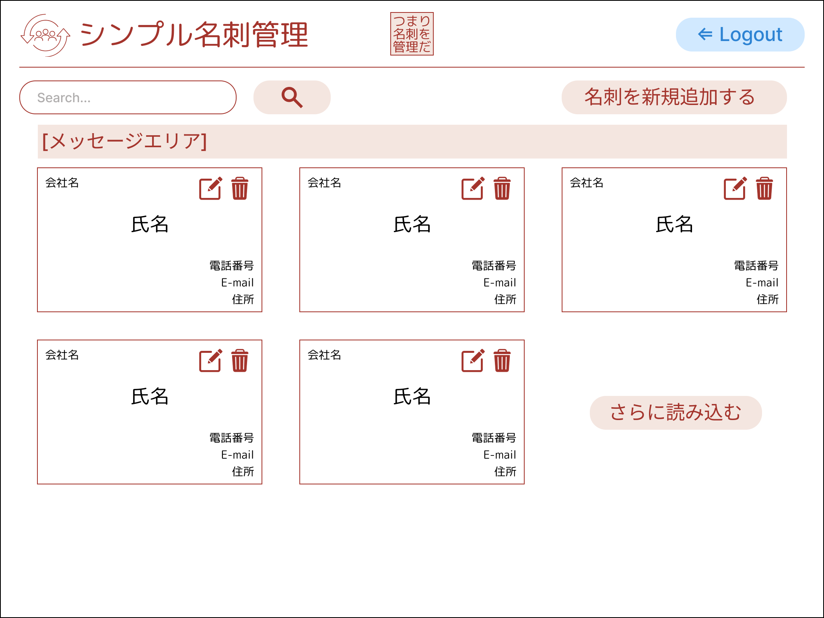
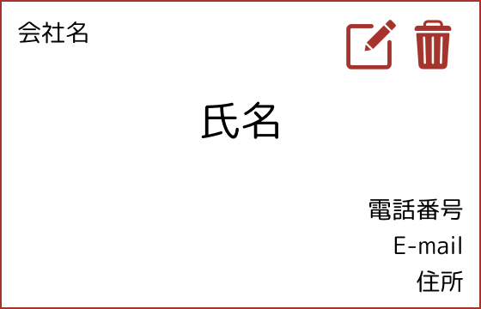

②

③

④
⑤

⑦

 | 機能設計
 |  | 1.ページロード
 |  |  | 名刺一覧登録画面用jspを表示する。
 |  |  | ページ表示時、cardsテーブルからuser_idが一致する名刺データをcreated_at昇順で取得する。
 |  |  | 名刺データを左上から右に3件ずつ表示する。
 |  |  | 取得データが100件以上の場合、100件のみを取得し、最終名刺データの後に⑦さらに読み込むボタンを表示する。
 |  |  | 画面表示時、繊維元画面からのメッセージがある場合はメッセージエリアに該当メッセージを表示する（フラッシュメッセージ）。

 |  | 2.②検索ボタンクリック
 |  |  | 検索ボタンクリック時、現在表示している全ての名刺データとさらに読み込むボタンを削除する。同時に、メッセージエリアをクリアする。
 |  |  | cardsテーブルのname、company、addressが①検索キーワードと部分し、user_idが一致するデータをcreated_at昇順で取得する。
 |  |  | 初期表示同様に名刺データを表示し、取得データが100件を超える場合は100件のみを取得し、さらに読み込むボタンを表示する。
 |  |  | 検索キーワードが空であった場合は、初期表示時と同様に全てのデータを表示する。

 |  | 3.③名刺を新規追加するボタンクリック
 |  |  | 名刺新規追加画面に遷移する。

 |  | 4.⑤-⑥名刺内編集ボタンクリック
 |  |  | 名刺データ内の編集ボタンクリック時、編集対象となる名刺のIDをパラメーターとして指定して名刺編集画面に遷移する。

 |  | 5.⑤-⑦名刺内削除ボタンクリック
 |  |  | 「この名刺を削除していいですか？」というダイアログを表示し「はい」クリック時は削除処理を行う。「いいえ」クリック時は削除処理を行わない。
 |  |  | 削除処理を行った場合、現在の検索キーワードで再度検索を行い、画面を更新する。
 |  |  | 削除処理を行った場合、メッセージエリアに「1件の名刺データを削除しました。」と表示する。

 |  | 6.⑥ログアウトボタンクリック
 |  |  | ログイン画面に遷移する。

 |  | 7.⑦さらに読み込むボタンクリック
 |  |  | 現在表示している件数移行の名刺データを最大100件読み込み、名刺データを表示する。
 |  |  | 100件のデータを取得した場合、さらにデータが存在する場合はさらに読み込むボタンを表示したままにする。
 |  |  | これ以上読み込むデータが存在しない場合、さらに読み込むボタンを削除する。

 | 項目定義書

 | No |  | 物理名 | 論理名 |  | HTML |  | データ型(Java) | min | max | DBテーブル |  | DBカラム |  | 備考
 |  | 1 | keyword | 検索キーワード |  | input |  | String |  |  | users |  |  |  | name,company,addressと部分一致で比較。
 |  | 2 | search | 検索ボタン |  | button
 |  | 3 | addCard | 名刺新規追加ボタン |  | button
 |  | 4 | message | メッセージエリア |  | div |  | String |  |  |  |  |  |  | 初期表示時は非表示。
 |  | 5 | card | 名刺データ |  | div
 |  | 5.1 | company | 会社名 |  | div |  | String |  |  | cards |  | company
 |  | 5.2 | name | 氏名 |  | div |  | String |  |  | cards |  | name
 |  | 5.3 | phoneNumber | 電話番号 |  | div |  | String |  |  | cards |  | phone_number
 |  | 5.4 | mailAddress | Eメール |  | div |  | String |  |  | cards |  | mail_address
 |  | 5.5 | address | 住所 |  | div |  | String |  |  | cards |  | address
 |  | 5.6 | modCard | 名刺編集ボタン |  | button
 |  | 5.7 | delCard | 名刺削除ボタン |  | button
 |  | 6 | logout | ログアウトボタン |  | button
 |  | 7 | fetchCard | 読み込みボタン |  | button

名刺新規登録
外部設計書 |  |  |  |  | チーム名 |  | たったひとり
 |  |  |  |  | 画面名 |  | ログイン |  |  |  | 作成者 | 冨原 祐 |  |  |  | 更新者
 |  |  |  |  | システム名 |  | シンプル名刺管理 |  |  |  | 作成日 | 2025-06-01 |  |  |  | 更新日
 |  |  |  |  | 備考

 | 画面設計

⑨
 |  |  |  |  |  |  |  |  |  |  |  |  |  | スマホ表示
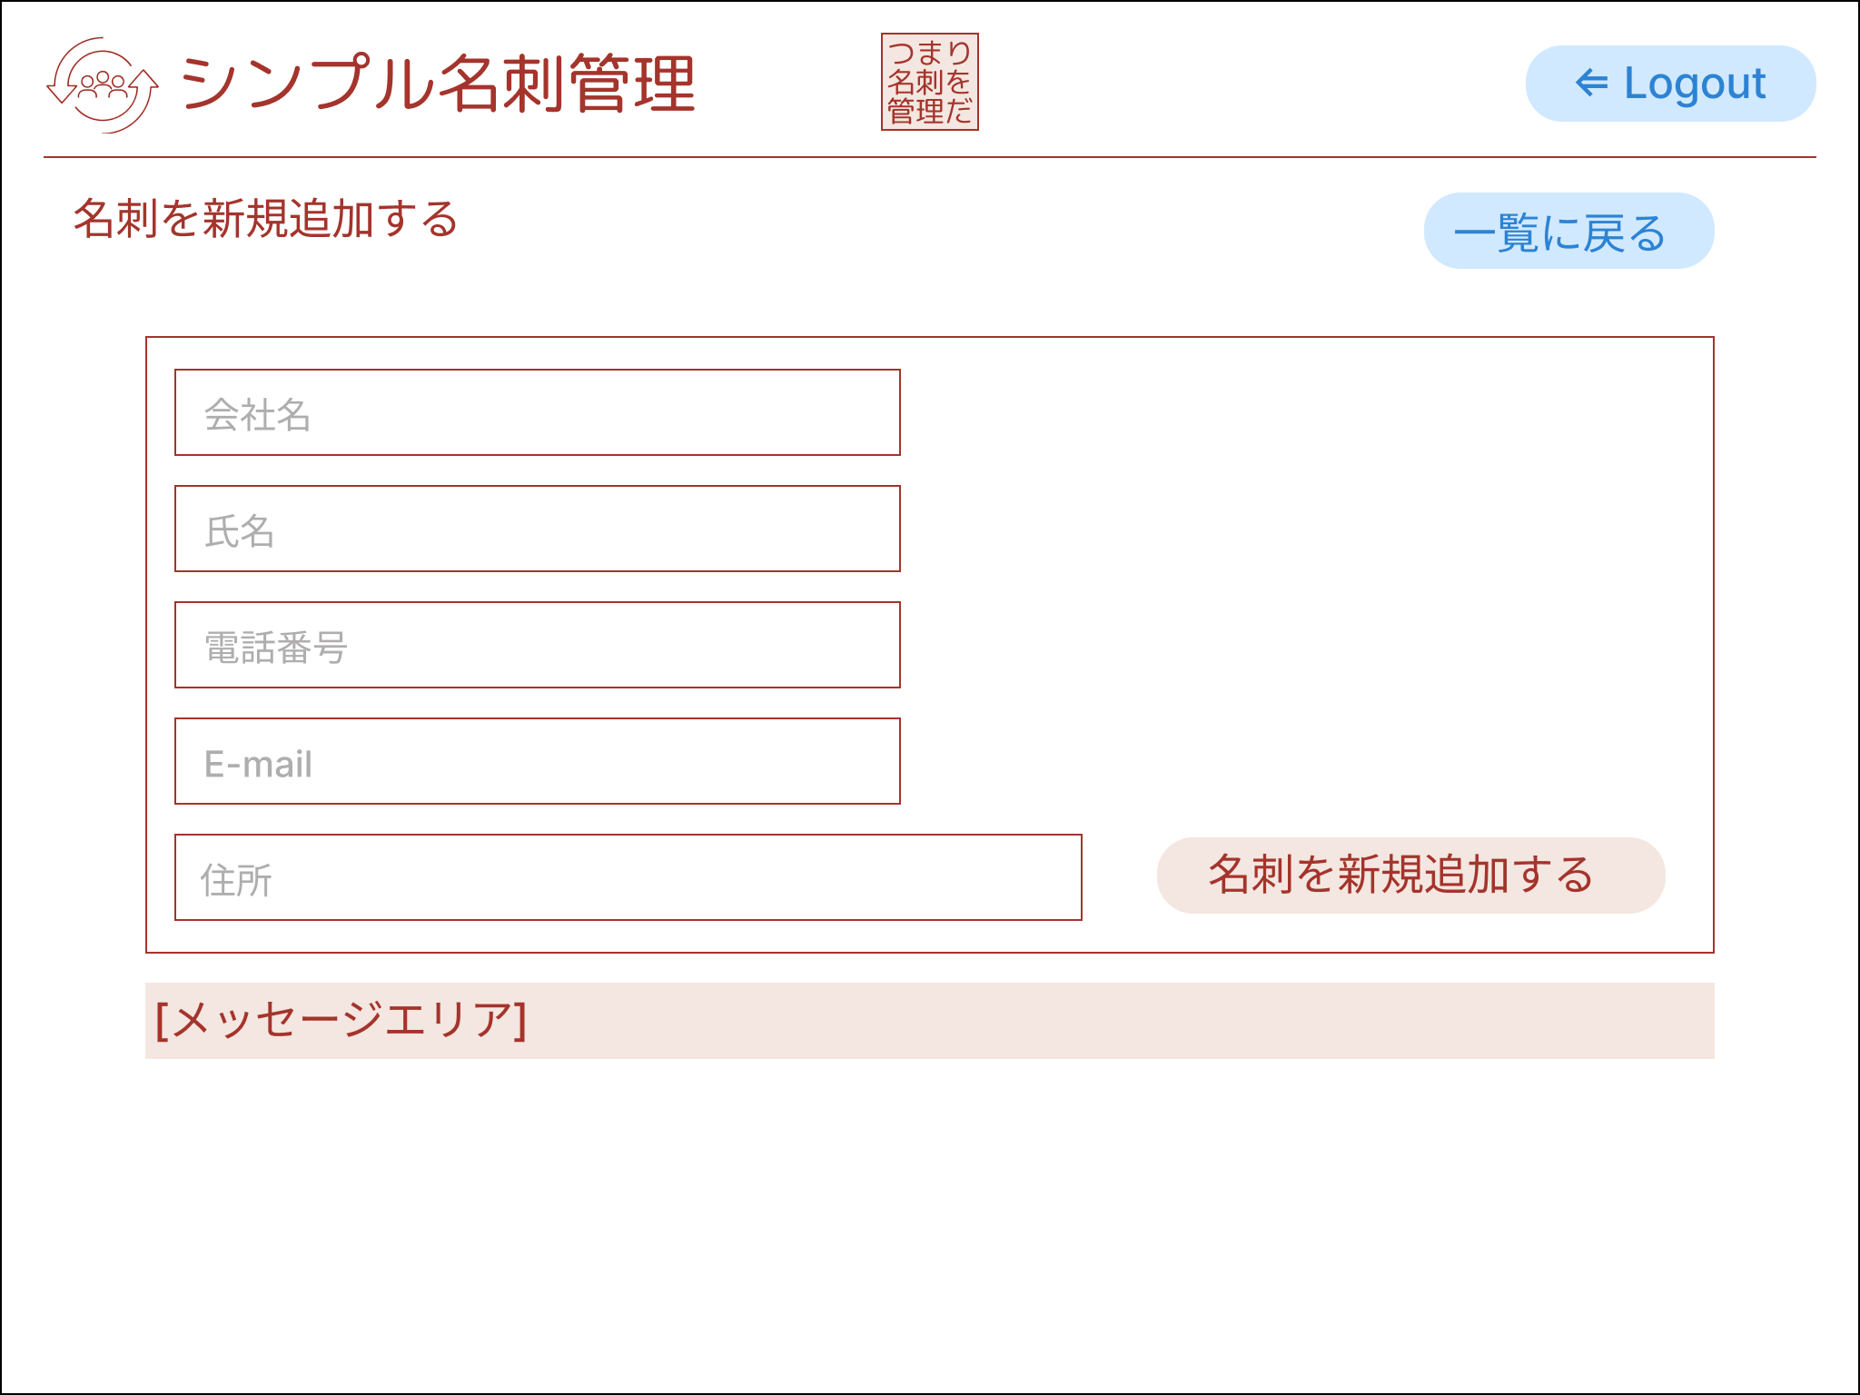
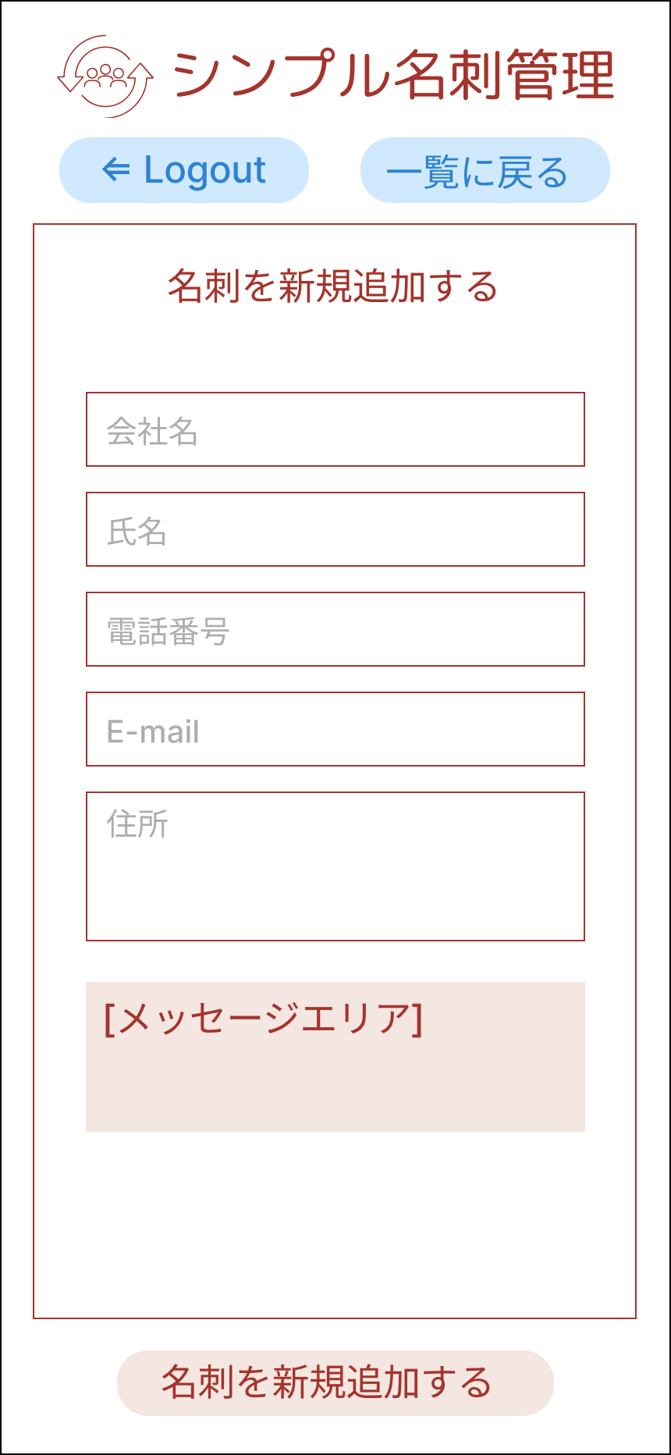

⑧

①

②

③

④

⑤
⑥

⑦
③

 | 機能設計
 |  | 1.ページロード
 |  |  | 本画面ではページロード時の処理は無し。
 |  |  | 名刺新規登録画面用jspを表示する。

 |  | 2.⑥名刺新規追加ボタンクリック
 |  |  | 以下のエラーチェックを実施する。
 |  |  | 会社名が入力されていない場合「会社名を入力してください。」エラー。
 |  |  | 氏名が入力されていない場合「氏名を入力してください。」エラー。
 |  |  | その他の項目は任意入力とする。
 |  |  | エラーがあった場合、メッセージエリアにエラーを表示し、処理を中断する。
 |  |  | エラーが無い場合、cardsテーブルに1件のデータを追加する。
 |  |  | データ追加後、名刺一覧検索画面に遷移する。その際、名刺検索画面のメッセージエリアに「1件の名刺データを作成しました。」と表示する。

 | 項目定義書
 |  |  | （※本ページの詳細は割愛。一覧検索を参考に作成していく）
 | No |  | 物理名 | 論理名 |  | HTML |  | データ型(Java) | min | max | DBテーブル |  | DBカラム |  | 備考
 |  | 1

名刺編集
外部設計書 |  |  |  |  | チーム名 |  | たったひとり
 |  |  |  |  | 画面名 |  | ログイン |  |  |  | 作成者 | 冨原 祐 |  |  |  | 更新者
 |  |  |  |  | システム名 |  | シンプル名刺管理 |  |  |  | 作成日 | 2025-06-01 |  |  |  | 更新日
 |  |  |  |  | 備考

 | 画面設計

⑨
 |  |  |  |  |  |  |  |  |  |  |  |  |  | スマホ表示
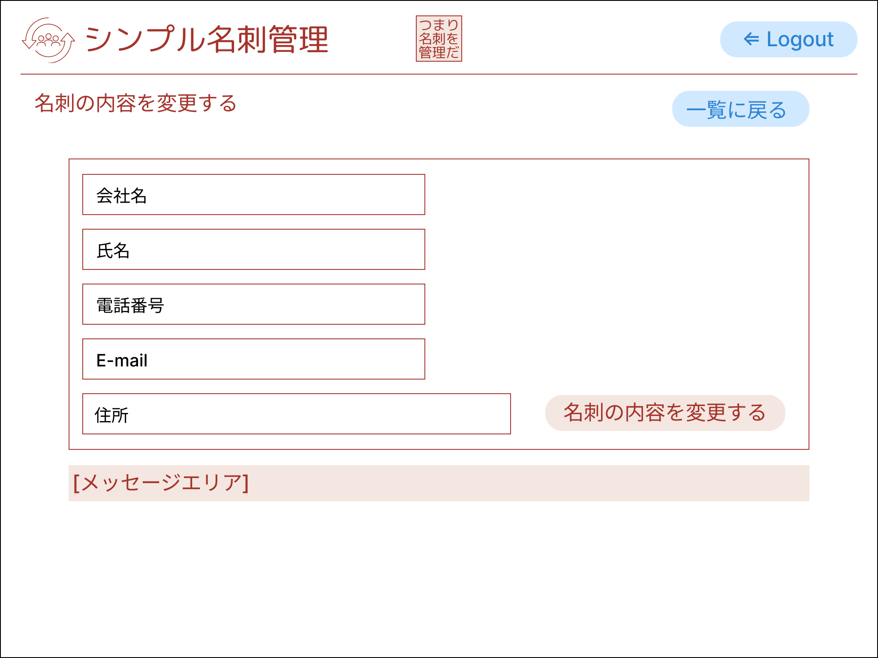
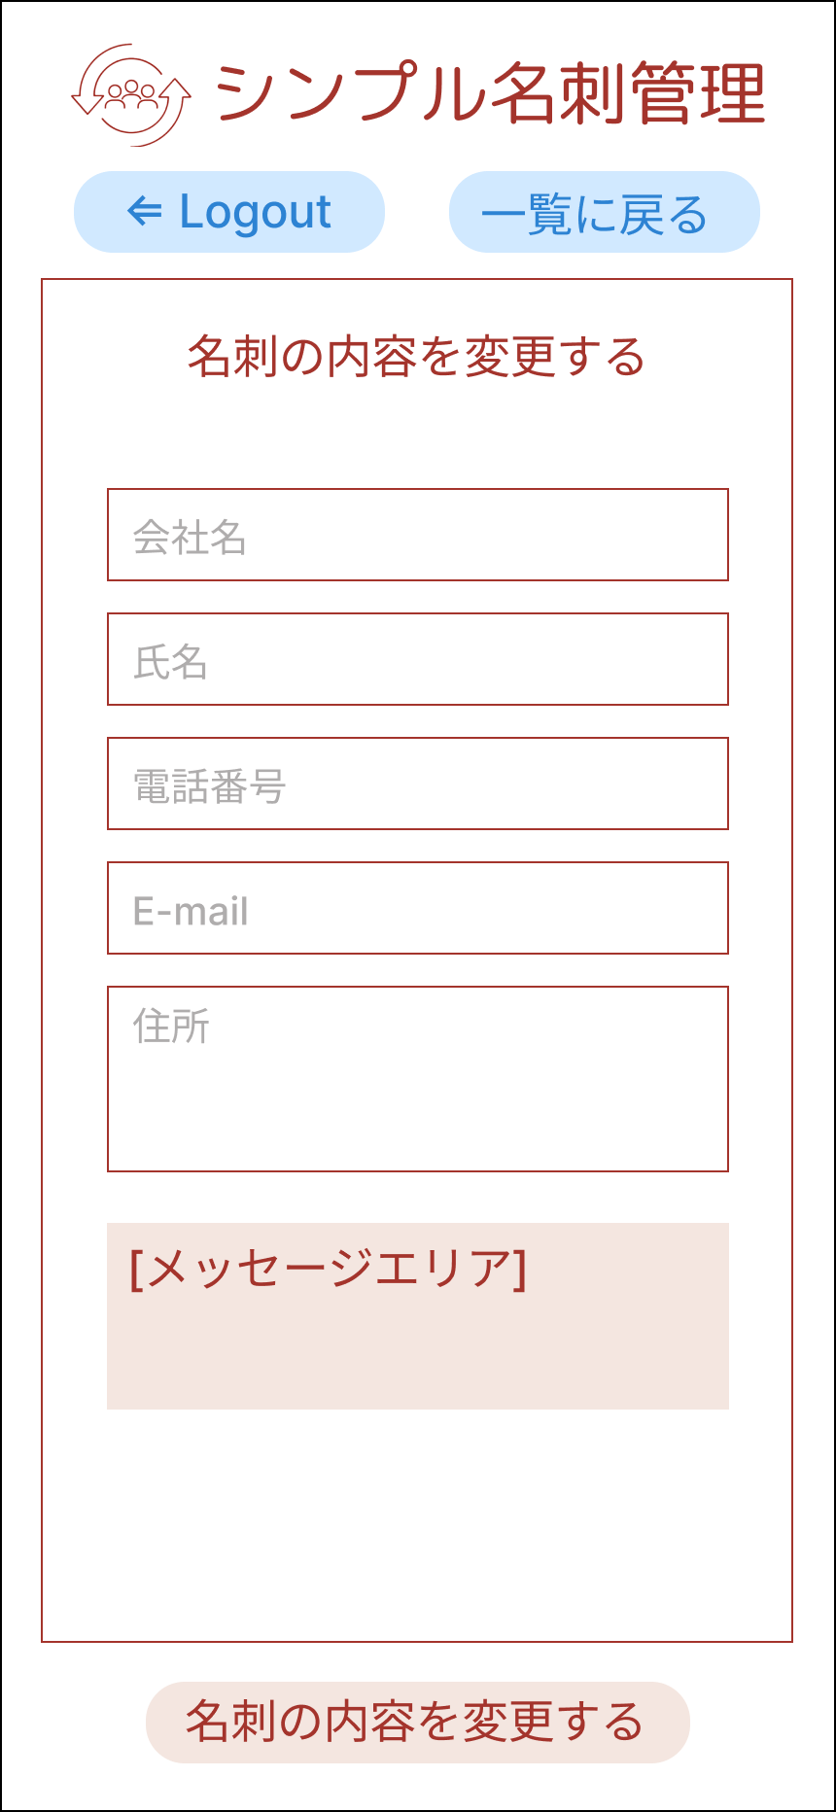

⑧

①

②

③

④

⑤
⑥

⑦
③

 | 機能設計
 |  | 1.ページロード
 |  |  | （※本ページの詳細は割愛。一覧検索を参考に作成していく）

 | 項目定義書
 |  |  | （※本ページの詳細は割愛。一覧検索を参考に作成していく）
 | No |  | 物理名 | 論理名 |  | HTML |  | データ型(Java) | min | max | DBテーブル |  | DBカラム |  | 備考
 |  | 1

